허브
전사 제품별 판매실적 허브

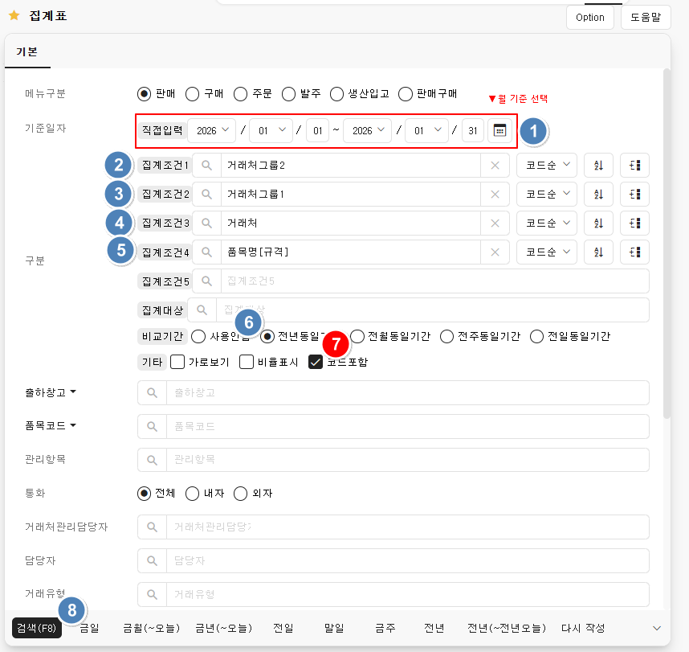
*사용방법 |  | 최종 기준본 | 전사 제품별 판매실적
 |  | 마지막 불러온 파일 | 3개 파일 불러옴
 |  | 마지막 실행시각 | 4/8/26

월별 데이터 불러오기

결과 다시 생성

상품마스터 열기

세트규칙 열기

보고매핑 열기

*버튼 설명
버튼명 | 설명
월별 데이터 불러오기 | 다운받은 데이터 불러옴(다중 선택 가능)
월별 데이터 불러오기 | 다운받은 데이터 제목에 월을 기록해줘야 함
결과 다시 생성 | 1월,2월,3월에 시트 추가됨
상품마스터 열기 | 신상품 추가, 변동 있을 시 클릭 후 추가
세트규칙 열기 | 신규 세트 발생 시 클릭 후 추가
보고매핑 열기 | 보고상품명 최신화 시 클릭 후 추가
상품마스터 열기, 세트규칙 열기, 보고매핑 열기 진행 후 결과 다시 생성 클릭 하면 최신자료 반영됨

